Sheet1
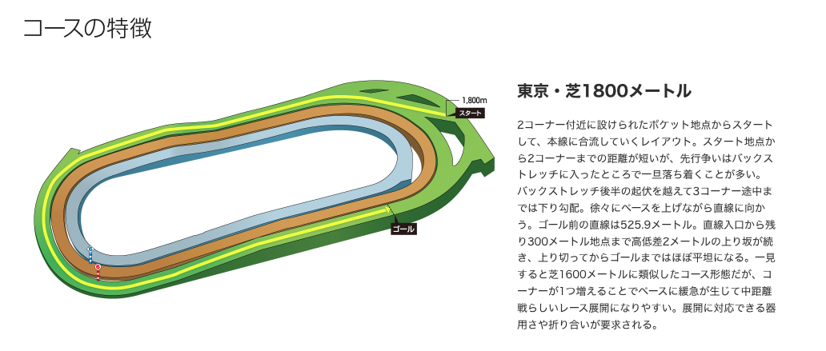
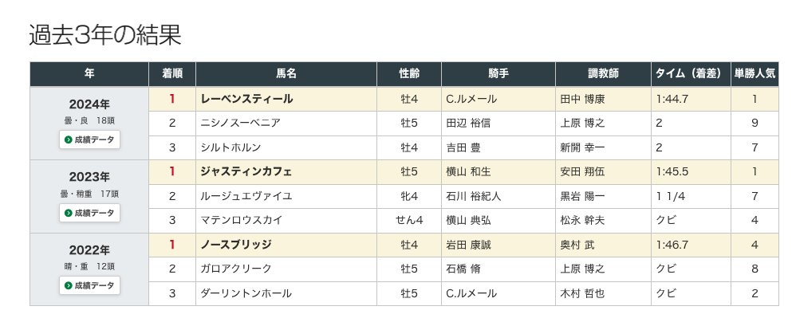
人気 | 馬番 | 馬名 | 騎手 | オッズ | 性齢 | 斤量 | 最終評価 | コメント
1 |  | トロヴァトーレ | ルメール | 3.8 | 牡5 | 58 | A | 前走『東京新聞杯(G3)』芝1600（左）では上がり最速の末脚を発揮し差し切り勝ち。東京コースでの瞬発力は本レースの勝ちパターンと合致しており、能力の再現性という点ではメンバー中最上位。鞍上も引き続きクリストフ・ルメール騎手である点も安定材料。一方で、今回は1600mから1800mへの距離延長に加え、斤量58kgと条件がやや厳しくなり、終いのキレがわずかに鈍る可能性や位置取り次第では差し届かないリスクも残る。それでも末脚の質と東京適性から大崩れは考えにくく、3着内確実と考える。
2 |  | サクラファレル | レーン | 4.6 | 牡4 | 57 | B | 前走は好位から粘る競馬で持続力を示しており、先行して運べる点は今回のメンバーの中でも明確な強み。スローで流れた場合には前残りの展開を作れる可能性があり、位置取りの優位性は大きい。一方で、直線の長い東京では瞬発力勝負になりやすく、差し馬との決め手勝負では分は悪いのは確か。スロー展開となって最後まで残り、3着以内と予想。
3 |  | カラマティアノス | 津村 | 4.9 | 牡4 | 58 | B | 持続力のある差し脚が武器で、直線の長い東京芝1800は条件的にプラス。ただし後方からの競馬になりやすく、スロー展開では差し届かないリスクがあるなど展開依存度は高い。能力自体は上位だが、勝ち切りの再現性では一歩劣るため、3着内予想。
4 |  | サブマリーナ | 武豊 | 8.5 | 牡5 | 57 | C | 前走は後方から脚を伸ばす競馬で一定の末脚を見せており、差し脚質自体は今回の条件に合致。ただし決め手の絶対値ではトロヴァトーレやカラマティアノスに劣る可能性が高く、分が悪い。展開が流れて消耗戦になれば浮上の余地はあるが、同型の上位互換が存在する以上、勝ち切るイメージは持ちづらい。
5 |  | マジックサンズ | 横山和 | 13 | 牡4 | 57 | B | 過去にNHKマイルカップで上位争いをしている実績から、メンバー内でも潜在能力は上位。前走の中山記念も走りは悪くなく、0秒5差の6位。爆発力に期待。
6 |  | センツブラッド | 横山武 | 19.3 | 牡4 | 57 | C | 近走は中団から安定して脚を使うレースを続けており、大崩れしない点は評価できる。持続的に脚を使えるタイプで、極端な瞬発力勝負よりもある程度流れた展開で強みが活きる。 脚質的には中団で運べるため位置取りの自由度が高く、直線の長い東京芝1800でもロスなく立ち回れれば上位進出の余地はあるが、同型の中団差しタイプが多い今回のメンバー構成ではポジション争いで中途半端な位置取りになりやすく、結果として決め手不足で伸び切れないリスクもある。総合的には展開が流れて持続力勝負になれば浮上の余地はあるが、勝ち切るイメージまでは持ちづらく、相手候補の中核としての評価とする。
7 |  | ジュタ | 佐々木 | 20.7 | 牡4 | 57 | D | 先行〜差しまで対応できる器用さは評価できるが、突出した強みがなく、どの展開になっても決め手や持続力で上位馬に見劣る可能性が高い。 大崩れはしにくいものの、勝ち負けラインに入るにはもう一段のパフォーマンスが必要であり、相手候補の中でも優先度は低い。
8 |  | ステレンボッシュ | 戸崎圭 | 21.7 | 牝5 | 56 | S | クラシック戦線で上位争いをしてきた実績から、メンバー内では能力面で最上位クラスに位置する。特に末脚の持続力と総合力の高さが強みで、単なる瞬発力勝負だけでなく、ある程度流れた展開にも対応できる点は評価できる。直線の長い東京芝1800は条件として合致しやすく、極端な位置取りにならなければ安定して上位争いに加わる可能性が高い。 一方で、今回は古馬との対戦に加え、これまでよりもペースや展開の読みが難しい点、合わせて位置取りが後ろに寄りすぎた場合には差し届かないリスクもある。 それでもポテンシャルの高さと総合力を重視すれば、一位争いに最も近い一頭と判断でき、上位評価とする。
9 |  | レガーロデルシエロ | 岩田康 | 27.4 | 牡5 | 57 | D | 前走は中団から脚を使う競馬で内容自体は悪くないが、上がりの絶対値では上位勢と比較して見劣る。展開が流れて差しが一斉に届く形になれば浮上の余地はあるが、再現性は低い。 能力的には足りる可能性はあるものの、展開依存度が非常に高く、優先度は低い
10 |  | マテンロウレオ | 横山典 | 30.2 | 牡7 | 57 | C | これまで中距離重賞戦線で安定して上位争いを続けてきた実績があり、持続力と地力の高さはメンバー内でも上位。小回りや消耗戦での強さが目立つタイプで、一定のペースで流れた際のしぶとさには定評がある。一方で、これまで長距離2000以上が主な舞台のため、東京芝1800適正は評価しかね、条件適性はやや劣る可能性がある。総合的には能力自体は足りるが、今回の舞台設定ではベスト条件とは言い難く、展開が流れて持続力勝負になった場合に浮上するかも・・・
11 |  | ジュンブロッサム | 荻野極 | 31.1 | 牡7 | 58 | B | マイル〜中距離戦線で安定して上位争いを続けており、特に鋭い末脚を武器とする差し馬。東京コースでも上がり上位の脚を使える実績があり、瞬発力勝負になりやすいエプソムCの条件には適性が高い。脚質的には後方〜中団からの差しが基本となるため、直線の長い東京芝1800はプラス材料。一瞬の切れ味は高評価。一方で、位置取りが後ろに偏りやすくスロー展開では差し届かないリスクがある点や、展開に左右される面は否めない。また、マイル中心で結果を出してきたため、1800mで最後まで同じ切れを維持できるかは課題。総合的には末脚性能は上位であり、展開がカギ。再現性では上位安定勢に一歩譲るため、対抗〜単穴評価とする。
12 |  | シルトホルン | 大野 | 35.1 | 牡6 | 57 | B | 近走は先行〜好位から安定して運ぶ競馬を見せており、スピードと立ち回りの良さが持ち味。特に前で流れに乗れる点は今回のメンバー構成において大きな強みであり、スロー寄りの展開になれば主導権を握る可能性もある。また、一定の持続力を持っており、単なる逃げ・先行馬ではなく好位で脚を溜めて運べる点は評価できる。東京芝1800においても、極端な瞬発力勝負にならなければ粘り込みの余地は十分にある。一方で、直線の長い東京では最終的に差し脚比べになりやすく、トップクラスの差し馬と比較すると決め手の面で劣る可能性がある。また、ペースが流れた場合や後続に脚を使わせる展開になった場合には最後に捕まるリスクもある。総合的には展開次第で上位争い可能な能力はあるが、勝ち切るにはスローに持ち込むことが条件となるため、単穴評価！
13 |  | マイネルモーント | 丹内 | 40 | 牡6 | 57 | C | 近走は中距離戦で安定した走りを見せており、持続力と地力の高さは評価できる。極端な瞬発力というよりは長く脚を使うタイプで、一定のペースで流れる展開でパフォーマンスを発揮しやすい。脚質的には中団前後で運べるため、位置取りの自由度があり、極端な展開に左右されにくい点は強みといえる。東京芝1800においてもロスなく立ち回れれば上位進出の余地はある。 一方で、直線の長い東京で瞬発力勝負になったとき、トロヴァトーレやジュンブロッサムといったキレのある馬に対しては分が悪そう。また、同型の持続力タイプ（マテンロウレオやセンツブラッド）との比較でも決定打に欠ける面は否めない。総合的には展開が流れて持続力勝負になれば浮上の余地はあるが、勝ち切るイメージまでは持ちづらい。DよりのC・・・
14 |  | ストレイトトーカー | 田辺 | 45.7 | 牡4 | 57 | E | 近走は中団〜やや後方から運ぶ競馬で、直線では一定の末脚を使えているものの、重賞クラスでは決め手の絶対値が一線級と比較してやや不足。差し脚質自体は直線の長い東京芝1800に適性はあるが、同型の差し馬（トロヴァトーレ、ジュンブロッサム、カラマティアノス）と比べるとキレ・持続力の両面で見劣る可能性が高い。また、位置取りが後方寄りになりやすく、スロー展開では差し届かないリスクも大きい。仮に流れたとしても、上位差し馬をまとめて差し切るだけの決め手を示せていない点は課題。総合的には条件が大きく向いても上位争いまでは一歩足りず、相手候補の中でも優先度は低い。（過去実績が微妙なところも材料）
15 |  | オクタヴィアヌス | 北村宏 | 51.6 | 牡6 | 57 | D | 中団から持続的に脚を使えるタイプで、一定の地力はある。極端な瞬発戦よりも流れた展開で浮上しやすく、東京替わりで差しが届く展開になれば出番はある。 ただし、上がりの絶対値では上位勢に劣り、決め手勝負では分が悪い。能力は足りる可能性はあるが、展開依存度は高く、優先度は低い（過去実績が微妙なところも材料）
16 |  | エピファニー | 杉原 | 54.9 | 牡7 | 57 | C | 重賞戦線での実績があり、地力はメンバー内でも上位。持続力とパワーを活かす競馬が得意で、一定のペースで流れた際にはしぶとく伸びる。 一方で、直線の長い東京芝1800では瞬発力勝負に寄りやすく、キレ勝負ではトロヴァトーレやジュンブロッサムに見劣る可能性がある。
17 |  | オニャンコポン | 菅原明 | 116.1 | セ7 | 57 | ミラクル枠 | 過去に重賞での好走歴があり地力はあるが、近走の安定感には欠ける。差し脚質で東京コース自体は悪くないものの、近走のパフォーマンスを見ると上位勢と比較して一段劣る印象。 展開がハマれば一発の可能性はあるが、再現性が低く軸にはできない。まれに起こる好走をここで引く可能性を信じてミラクル枠でエントリー！
18 |  | ビーアストニッシド | ○○ | 292.2 | 牡7 | 58 | E | 出場しない

 | コース概要
 |  | 芝1800m (左A）

